目录索引
此表格编辑器基于葡萄城 SpreadJS 实现，完成在浏览器中编辑 Excel 表格的全新体验
快速体验 SpreadJS 的强大功能，如：
强大的公式计算引擎 |  | 查看示例 >> |  | 丰富的单元格表现 | 查看示例 >> |  | 强大的数据透视表 | 查看示例 >> | 预约免费技术支持 |  | 马上预约 >>
兼容并支持超过500种以上的标准Excel公式函数，包含求和、财务、逻辑、文本、日期时间、查找引用以及数据函数等，同时也支持自定义及异步函数 |  |  |  | 支持标准单元格的各种设置，如样式、字体、格式、方向、填充、边框等，类型也包含下拉列表、按钮、日期等类型，用户还可以自定义单元格类型 |  |  | 支持数据透视表，数据透视表支持排序、筛选等多种功能，可以按不同维度分析数据，并且支持多种主题。 |  | 电话沟通，详细了解您的项目需求 视频讲解，为您演示产品核心特性 技术答疑，提供 30 天免费技术支持 项目指导，根据项目需求共同制定实施方案

数据验证与条件格式 |  | 查看示例 >> |  | 与 Excel 兼容的图表 | 查看示例 >> |  | 文件导入及导出 | 查看示例 >> | 下载免费试用 |  | 下载产品 >>
支持常用的数据验证，如：列表、整数、日期以及文本长度，以及显示特殊单元格的条件格式 |  |  |  | 支持的类型包括柱状图，折线图，饼状图，面积图，条形图，XY散点图，股票图，组合图，雷达图，旭日图，树状图以及对趋势线，误差线以及其他自定义选项的额外支持。 |  |  | 可以在线上传本地Excel/CSV文件，查看在浏览器中的展示效果，也可以测试导出和打印功能。 ​*注：在线测试为纯前端引用，不会在服务器或者任何第三方存储上传的文件 |  | 立即下载产品试用，在本地测试强大功能，产品包附带多种框架示例，还可以申请免费技术支持，加快产品评估。

SpreadJS 三大应用场景及典型案例介绍



 | 数据填报 |  |  |  |  | 类 Excel 报表设计 |  |  |  | 表格文档协同编辑
 | 数据填报，可作为独立的功能模块，用于管理业务流程、汇总采集数据，以及开发各类数据报送系统，因此，对于填报工具而言，其典型场景之一就是利用填报模板录入各种业务数据。如金融指标补录、实验室管理、计量检测与检定、企业所得税申报等典型的应用。 |  |  |  |  | 类Excel报表设计，是用来展示和使用数据的过程，目前已广泛应用于企业日常生产经营活动中。使用类Excel模式设计各类报表，既可以保留用户的使用习惯，又可以轻松实现数据从本地到线上的平滑迁移。典型的有财务报表、销售统计分析、预算管理等 |  |  |  | 在线文档，是指将桌面文档的工作和流程在线化。因为用户早已习惯使用Excel软件来处理海量数据，因此，研发一套在线文档系统，除要考虑多人协作、数据同步和二次扩展等问题外，还必须满足Excel操作习惯、公式计算和系统性能的要求。

 |  |  | 查看详细介绍及客户案例 >> |  |  |  | 查看详细介绍及客户案例 >> |  |  |  | 查看详细介绍及客户案例 >>

与 Excel 兼容的图表
与 Excel 兼容的图表
 | 星期一 | 星期二 | 星期三 | 星期四 | 星期五 | 星期六 | 星期日 |  | 合计 | 返回目录 >>
公交 | 320 | 302 | 301 | 334 | 390 | 330 | 320 | 公交 | 1977
网约车 | 120 | 132 | 101 | 134 | 90 | 230 | 210 | 网约车 | 807
出租车 | 220 | 182 | 191 | 234 | 290 | 330 | 310 | 出租车 | 1447 | 查看更多图表示例 >>
地铁 | 820 | 832 | 901 | 934 | 1290 | 1330 | 1320 | 地铁 | 6107
组合图
柱形图
折线图
 |  |  |  |  |  |  |  |  |  | 预约技术顾问 >>

 |  |  |  |  |  |  |  |  |  | 下载产品试用 >>

饼图
圆环图
雷达图

文件导入与导出
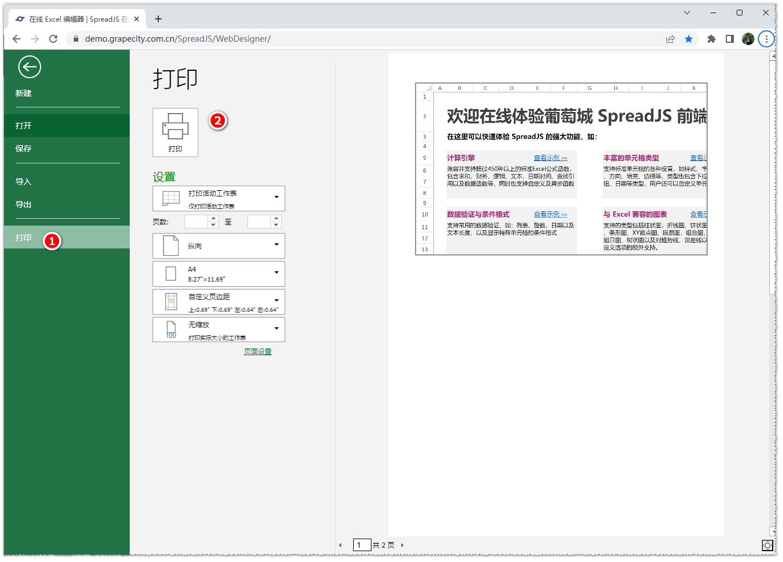
快速跳转：
 | 1. 如何上传（导入）文件 | 返回目录 >>
 | 2. 如何导出文件
 | 3. 如何打印当前表格
 |  | 查看更多导入导出示例 >>
1. 如何上传文件

步骤1：点击顶部菜单种的“文件”标签，打开文件对话框，如下图： |  | 预约技术顾问 >>
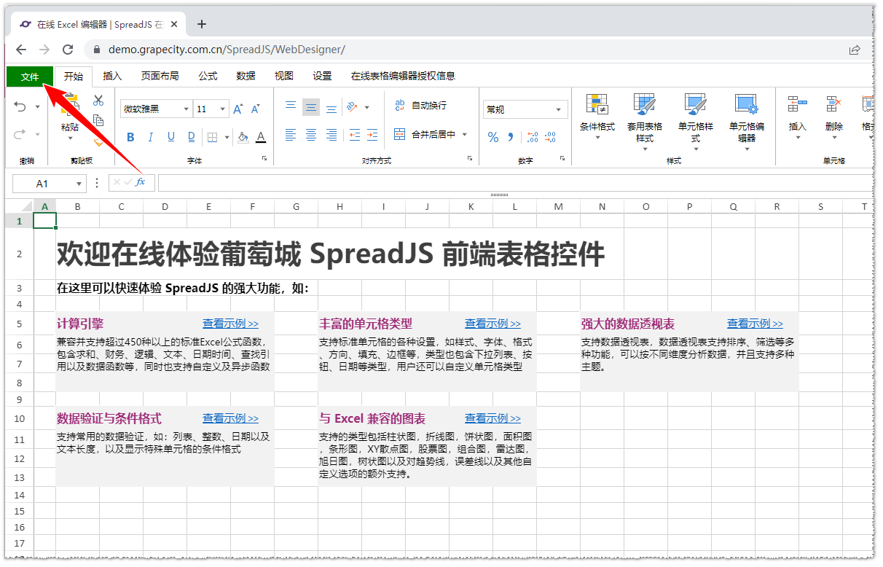

 |  | 下载产品试用 >>

步骤2：选择“导入”，并选择本地文件，确定后即可导入在线表格编辑器查看，建议导入选项如下图：
注意：SpreadJS 目前只支持 .xlsx / .csv / .ssjson 文件的导入
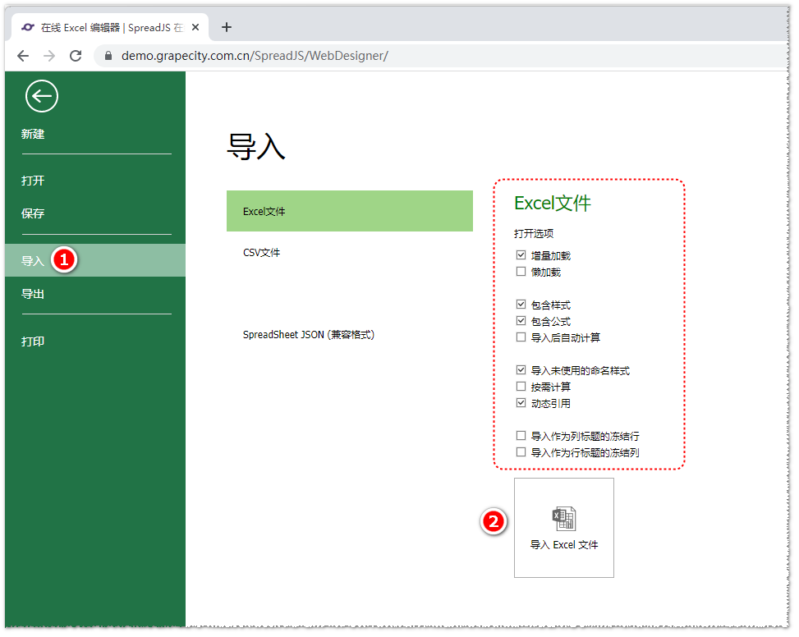

2. 如何导出文件

步骤1：点击顶部菜单种的“文件”标签，打开文件对话框，如下图：
如上面步骤所示

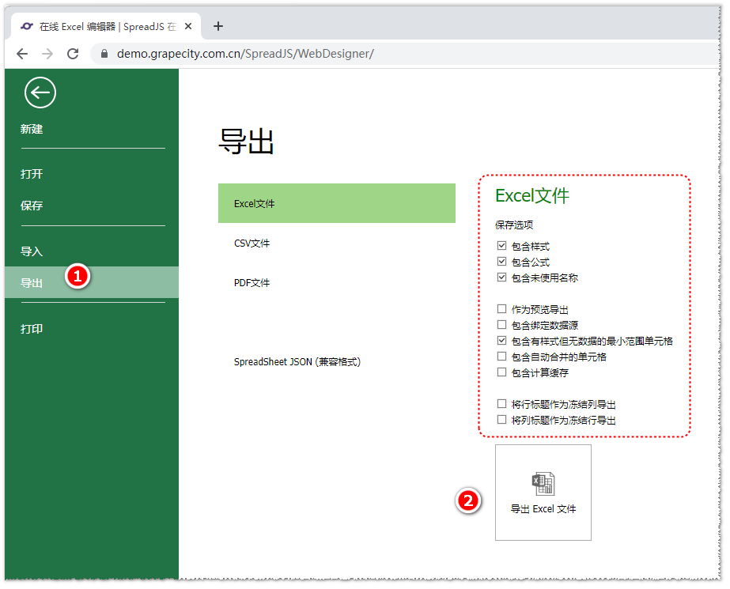
步骤2：在文件对话框中，选择“导出”，如下图：
可以导出 Excel / PDF / CSV / SSJSON

3. 如何进行打印

步骤1：点击顶部菜单种的“文件”标签，打开文件对话框，如下图：
如上面步骤所示

步骤2：在文件对话框中，选择“打印”，如下图：

